výsledky
hemoglobin (g/l) | hematokrit (l/l) | Prvním krokem je testování normality, které potvrdilo, že oba soubory vykazují normalní rozdělení, proto pro hodnocení závislosti využijeme Pearsonův korelační koeficient.
87.3 | 0.37 | Hodnota Pearsonova korelačního koeficientu je 0,9424 a tento koeficient je statisticky vysoce významný (p = 0,000).
78.3 | 0.35 | Na základě výsledků statistické analýzy můžeme prohlásit, že koncentrace hemoglobinu je závislá na hematokritové hodnotě.
65.3 | 0.32
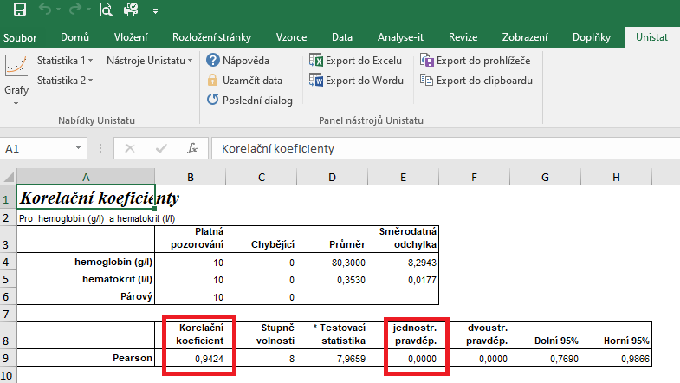
78.9 | 0.35
81.2 | 0.36
75.3 | 0.35
96.2 | 0.38
74.6 | 0.33
85.6 | 0.36
80.3 | 0.36

postup Unistat
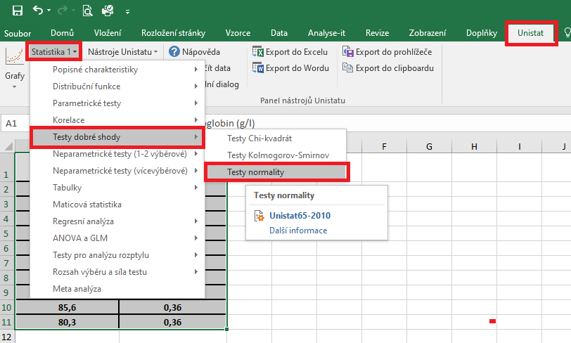
 | hemoglobin (g/l) | hematokrit (l/l) | Označíme si zdrojová data výběrového souboru a v hlavním menu si vybereme nabídku "Unistat".
1 | 87.3 | 0.37 | Dále si zvolíme nabídky: Statistika 1 → Testy dobré shody → Test normality
2 | 78.3 | 0.35
3 | 65.3 | 0.32
4 | 78.9 | 0.35
5 | 81.2 | 0.36
6 | 75.3 | 0.35
7 | 96.2 | 0.38
8 | 74.6 | 0.33
9 | 85.6 | 0.36
10 | 80.3 | 0.36
11
12

 |  |  | V následujícím dialogovém okně si vybereme zdrojová data, která chceme statisticky hodnotit a přesuneme do kolonky vybrané proměnné.
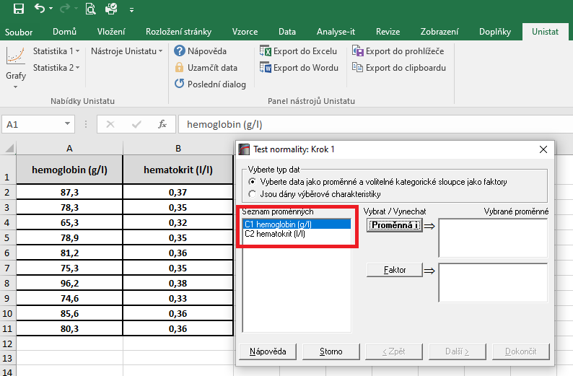

 |  |  | V následujícím dialogovém okně si vybereme Shapiro-Wilkův test a potvrdíme tlačítkem Dokončit
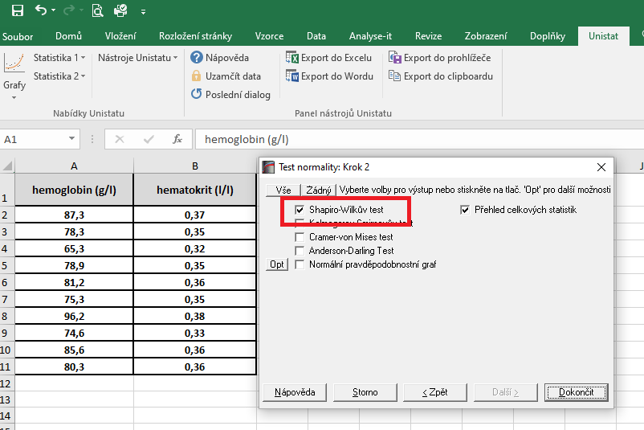

 |  |  | Dojde k vytvoření nového listu, kde v tabulce s výsledky nás budou zajímat hodnoty pravděpodobnosti.
 |  |  | Vzhedem k tomu, že u obou souborů jsou hodnoty p větší jako 0,05, zvolíme pro hodnocení závislosti Pearsonův korelační koeficient (potvrzena normalita).
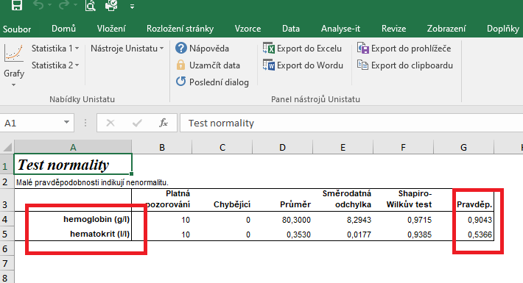

 |  |  | Pro posouzení závislosti testovaných znaků si zvolíme následující nabídku: Unistat → Statistika 1 → Korelace → Korelační koeficienty

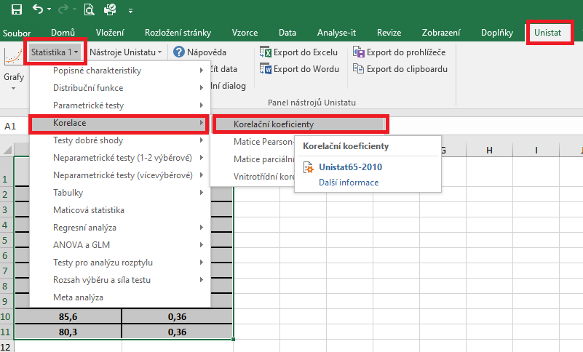

 |  |  | V následujícím dialogovém okně si vybereme proměnné, u kterých chceme posoudit závislost.
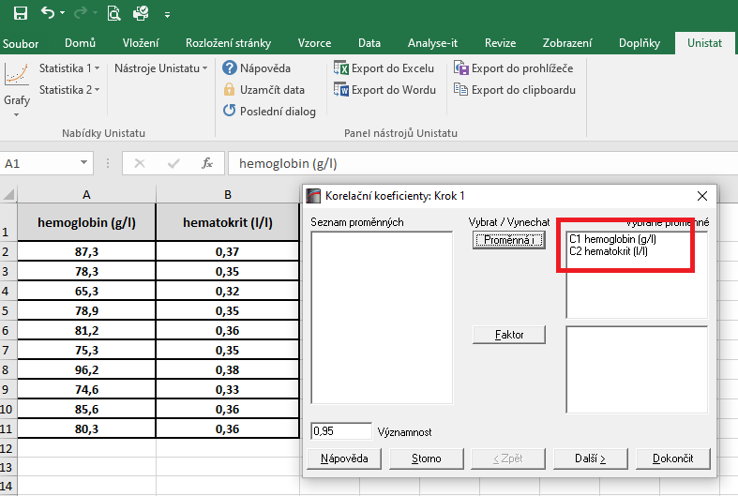

 |  |  | V dalším dialogovém okně si vybereme Pearsonův korelační koeficient a dále zaškrtneme "Přehled celkových statistik".
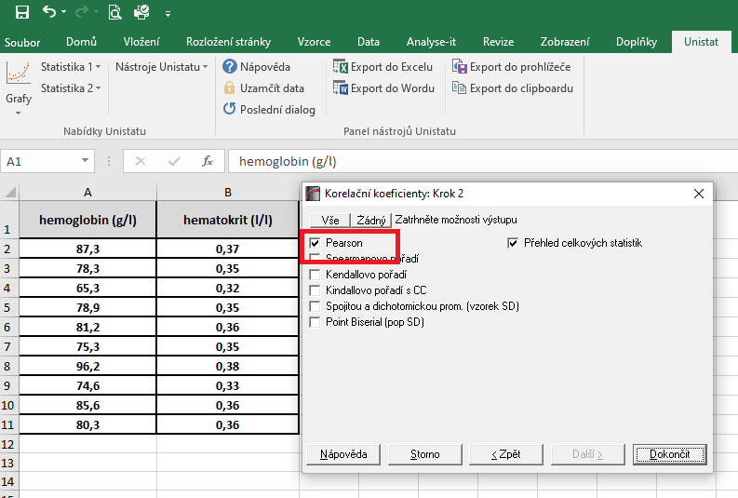

 |  |  | Hodnota korealčního koeficientu je 0,9424, což znamená, že se jedná o přímou úměru. Zároveň je tento korelační koeficient statisticky vysoce významný (p = 0,000), proto můžeme usuzovat, že dané dvě proměnné jsou na sobě závislé.

řešení Excel
hemoglobin (g/l) | hematokrit (l/l) | Vzhledem k tomu, že oba soubory vykazují normální rozdělení, je možné pro hodnocení korelace zvolit Pearsonův korelační koeficent.
87.3 | 0.37 | Tento koeficient je možno spočítat pomocí tabulkového procesoru Excel. Bohužel ale Excel nespočítá významnost tohoto korelačního koeficientu.
78.3 | 0.35
65.3 | 0.32 | Kurzor umístíme do buňky, ve které chceme mít výsledek korelačního koeficientu. V nabídce "Vzorce" si zvolíme funkci "Correl".
78.9 | 0.35
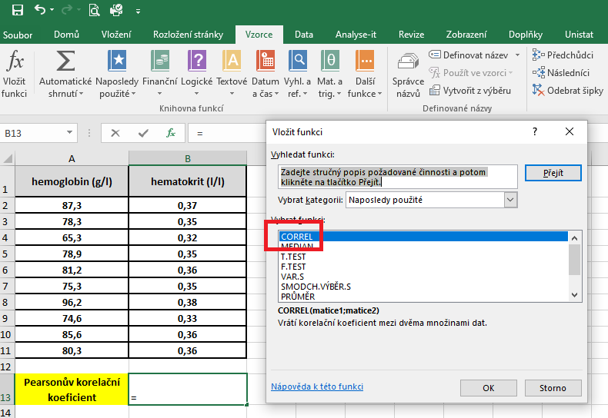
81.2 | 0.36
75.3 | 0.35
96.2 | 0.38
74.6 | 0.33
85.6 | 0.36
80.3 | 0.36

Pearsonův korelační koeficient | 0.942

 |  | V následujícím dialogovém okně si vybereme zdrojová data jednotlivých proměnných.

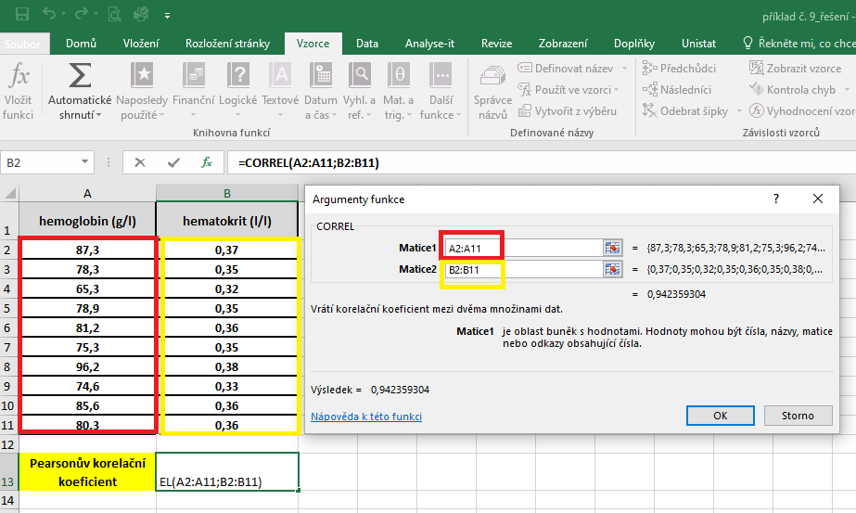

 |  | Hodnota korelačního koeficentu je 0,942.

